상품제안서
타거스 TBR003 롤링케이스 랩탑 기내용 노트북 캐리어 (16인치) | 상품코드: F23055

 |  |  |  |  |  |  | 02-412-0044 | www.easy1.co.kr
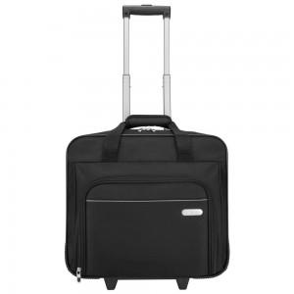

【상세/제작정보】

【인쇄/포장옵션】 | 레이저 / 포장불가능

【공급단가】 | 수량 | 20~ | 100~ | 300~ | 500~ | 1,000~
*VAT별도 | 단가 | 67,200원 | 64,800원 | 62,400원 | 60,000원 | 57,600원

【상품 URL】 | http://www.easy1.co.kr/src/goods_detail.php?gdno=23055

